Пользователи
Фамилия | Имя | Отчество | Роль | Логин | Пароль | Статус
Заграничный | Руслан | Валентинович | Администратор | Kerryn | AOVCpqo3Xe
Бабакина | Карина | Леонидовна | Администратор | Erflyni | U3CiuB1EIX
Ободзинский | Федор | Робертович | Курьер | Lerton | nlg2oHO4vw | Уволен
Ростоцкий | Андрей | Михаилович | Курьер | Debrah | uE1UQK1JzF
Мальчик | Михаил | Константинович | Курьер | Ylin | Fvm95k4AoP
Гороховников | Альберт | Леонидович | Курьер | Arthaila | 5FVaJV3Rfm
Бунтова | Александра | Денисовна | Менеджер | Doriesi | 4yYsGMt42V
Пригожин | Алексей | Антонович | Менеджер | Briel | bsF95m3qtp

 | 1 | Администратор
 | 2 | Курьер
 | 3 | Менеджер |  | Поменять дату
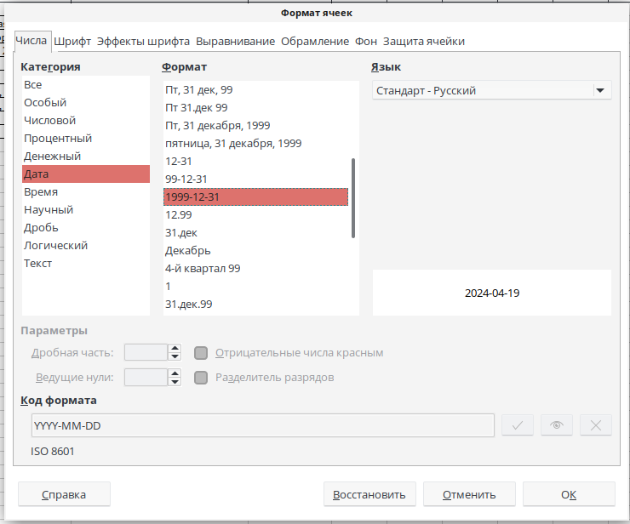
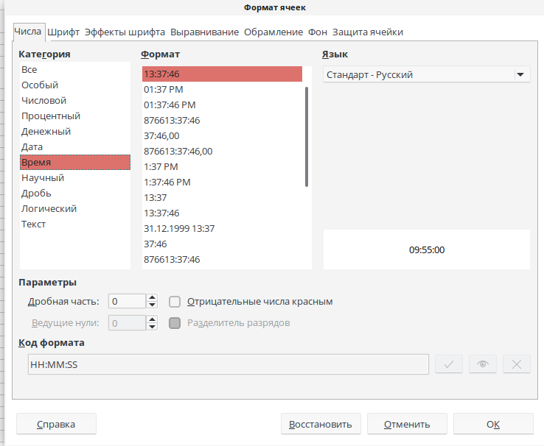
 | Заменить роли

